Hoja1
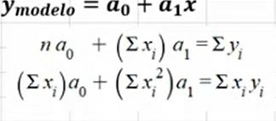
 |  |  | xi | yi
Alcaldias | Personas que sufrieron violencia |  | PERSONAS VIOLENCIA | ALCALDIAS |  | xi^2 | xi*yi
GAM | 34 |  | 34 | 1 |  | 1156 | 34
V.Carranza | 2 |  | 2 | 2 |  | 4 | 4
Azcapotzalco | 7 |  | 7 | 3 |  | 49 | 21
Miguel H. | 3 |  | 3 | 4 |  | 9 | 12
Iztapalapa | 5 |  | 5 | 5 |  | 25 | 25
Coyoacan | 1 |  | 1 | 6 |  | 1 | 6
Iztacalco | 0 |  | 0 | 7 |  | 0 | 0
Tlalpan | 1 |  | 1 | 8 |  | 1 | 8
Otra entidad | 1 |  | 1 | 9 |  | 1 | 9
 |  | SUMA | 54 | 45 |  | 1246 | 119

 |  |  |  |  |  |  |  | Coeficientes
 |  |  |  |  | 9 | 54 | 45 | a0= | 5.9826464208
 |  |  |  |  | 54 | 1246 | 119 | a1= | -0.16377440347

 |  |  |  |  | No. De Observaciones | Suma de xi | Suma de yi
 |  |  |  |  | Suma de xi | Suma de xi al cuadrado | Suma de xiyi

